N.1-2567
ภาพถ่ายและรูปตัดขวางลำน้ำสถานีสำรวจอุทกวิทยาแม่น้ำน่าน (N.1)
หน้าสำนักงานป่าไม้ ต.ในเวียง อ.เมือง จ.น่าน ปี 2567
 |  |  |  |  |  |  |  |  |  |  |  | 2566 |  |  | 2567
 |  |  |  |  |  |  |  |  |  |  |  | สำรวจเมื่อ 13 ม.ค.2566 |  |  | สำรวจเมื่อ 8 ม.ค.2567
 |  |  |  |  |  |  |  |  |  |  |  | ระยะ | ระดับ | ผิวน้ำ | ระยะ | ระดับ | ผิวน้ำ
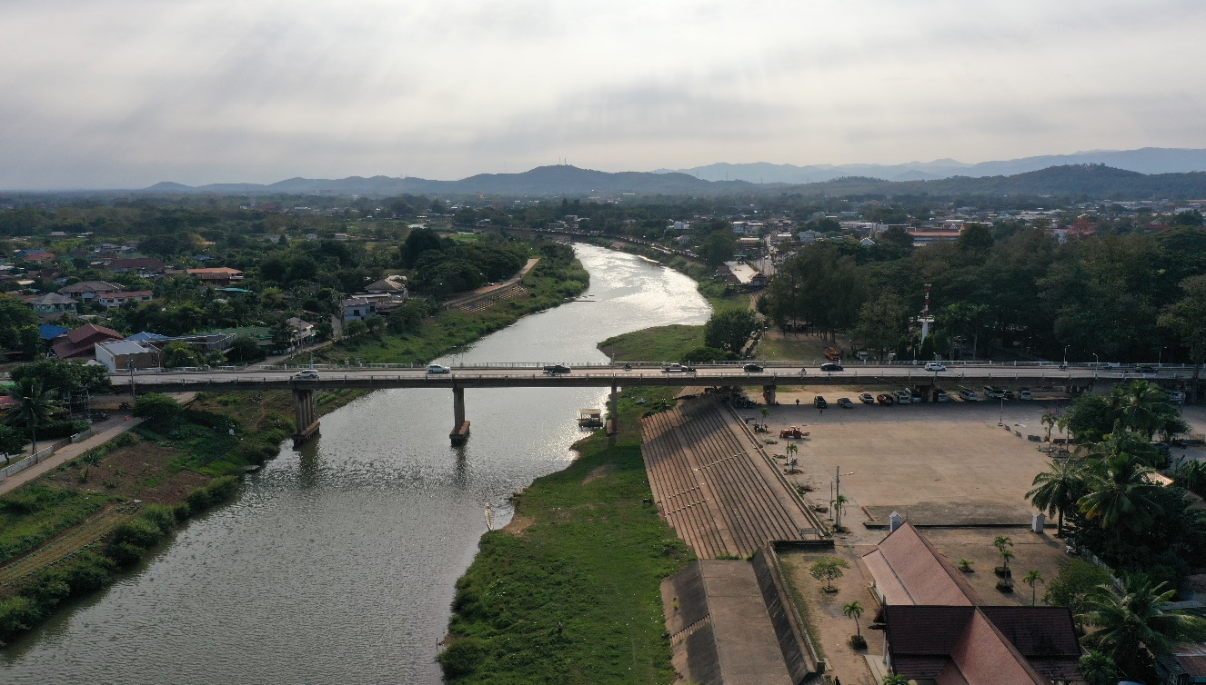
 |  |  |  |  |  |  |  |  |  |  |  | -50 | 201.031 | 192.100 | -50 | 201.018 | 192.100
 |  |  |  |  |  |  |  |  |  |  |  | -40 | 201.475 | 192.100 | -40 | 201.468 | 192.100
 |  |  |  |  |  |  |  |  |  |  |  | -30 | 202.026 | 192.100 | -30 | 202.015 | 192.100
 |  |  |  |  |  |  |  |  |  |  |  | -20 | 202.673 | 192.100 | -20 | 202.610 | 192.100
 |  |  |  |  |  |  |  |  |  |  |  | -10 | 203.276 | 192.100 | -10 | 203.245 | 192.100
 |  |  |  |  |  |  |  |  |  |  |  | 0 | 204.250 | 192.100 | 0 | 204.250 | 192.100
 |  |  |  |  |  |  |  |  |  |  |  | 0 | 200.022 | 192.100 | 0 | 199.831 | 192.100
 |  |  |  |  |  |  |  |  |  |  |  | 5 | 200.084 | 192.100 | 5 | 200.012 | 192.100
 |  |  |  |  |  |  |  |  |  |  |  | 10 | 200.037 | 192.100 | 10 | 200.022 | 192.100
 |  |  |  |  |  |  |  |  |  |  |  | 15 | 200.040 | 192.100 | 15 | 200.027 | 192.100
 |  |  |  |  |  |  |  |  |  |  |  | 20 | 200.044 | 192.100 | 20 | 200.309 | 192.100
 |  |  |  |  |  |  |  |  |  |  |  | 25 | 199.998 | 192.100 | 25 | 199.992 | 192.100
 |  |  |  |  |  |  |  |  |  |  |  | 30 | 199.924 | 192.100 | 30 | 199.916 | 192.100
 |  |  |  |  |  |  |  |  |  |  |  | 35 | 199.851 | 192.100 | 35 | 199.842 | 192.100
รูปตัดขวางลำน้ำแม่น้ำน่านที่แนวสำรวจปริมาณน้ำ
 |  |  |  |  |  |  |  |  |  |  |  | 40 | 199.710 | 192.100 | 40 | 199.702 | 192.100
 |  |  |  |  |  |  |  |  |  |  |  | 45 | 199.626 | 192.100 | 45 | 199.615 | 192.100
 |  |  |  |  |  |  |  |  |  |  |  | 47.2 | 199.657 | 192.100 | 47.2 | 199.644 | 192.100
 |  |  |  |  |  |  |  |  |  |  |  | 47.2 | 200.354 | 192.100 | 47.2 | 200.342 | 192.100
 |  |  |  |  |  |  |  |  |  |  |  | 47.7 | 200.359 | 192.100 | 47.7 | 200.347 | 192.100
 |  |  |  |  |  |  |  |  |  |  |  | 47.7 | 199.546 | 192.100 | 47.7 | 199.544 | 192.100
 |  |  |  |  |  |  |  |  |  |  |  | 50 | 198.492 | 192.100 | 50 | 198.472 | 192.100
 |  |  |  |  |  |  |  |  |  |  |  | 55 | 197.144 | 192.100 | 55 | 197.169 | 192.100
 |  |  |  |  |  |  |  |  |  |  |  | 60 | 195.614 | 192.100 | 60 | 196.104 | 192.100
 |  |  |  |  |  |  |  |  |  |  |  | 65 | 192.100 | 192.100 | 65 | 192.670 | 192.100
 |  |  |  |  |  |  |  |  |  |  |  | 70 | 189.040 | 192.100 | 66 | 192.100 | 192.100
 |  |  |  |  |  |  |  |  |  |  |  | 75 | 188.820 | 192.100 | 70 | 189.010 | 192.100
 |  |  |  |  |  |  |  |  |  |  |  | 80 | 189.540 | 192.100 | 75 | 188.560 | 192.100
 |  |  |  |  |  |  |  |  |  |  |  | 85 | 189.900 | 192.100 | 80 | 189.290 | 192.100
 |  |  |  |  |  |  |  |  |  |  |  | 90 | 190.100 | 192.100 | 85 | 189.750 | 192.100
 |  |  |  |  |  |  |  |  |  |  |  | 95 | 190.090 | 192.100 | 90 | 189.850 | 192.100
ระยะ | -50 | -40 | -30 | -20 | -10 | 0 | 0 | 5 | 10 | 15 | 20 | 100 | 190.180 | 192.100 | 95 | 189.910 | 192.100
ระดับ | 201.018 | 201.468 | 202.015 | 202.610 | 203.245 | 204.250 | 199.831 | 200.012 | 200.022 | 200.027 | 200.309 | 105 | 190.290 | 192.100 | 100 | 189.950 | 192.100
ระยะ | 25 | 30 | 35 | 40 | 45 | 47.2 | 47.2 | 47.7 | 47.7 | 50 | 55 | 110 | 190.600 | 192.100 | 105 | 190.250 | 192.100
ระดับ | 199.992 | 199.916 | 199.842 | 199.702 | 199.615 | 199.644 | 200.342 | 200.347 | 199.544 | 198.472 | 197.169 | 115 | 190.940 | 192.100 | 110 | 190.900 | 192.100
ระยะ | 60 | 65 | 66 | 70 | 75 | 80 | 85 | 90 | 95 | 100 | 105 | 120 | 191.060 | 192.100 | 115 | 191.000 | 192.100
ระดับ | 196.104 | 192.670 | 192.100 | 189.010 | 188.560 | 189.290 | 189.750 | 189.850 | 189.910 | 189.950 | 190.250 | 125 | 191.606 | 192.100 | 120 | 189.640 | 192.100
ระยะ | 110 | 115 | 120 | 125 | 130 | 135 | 140 | 145 | 150 | 151.8 | 151.8 | 130 | 192.265 | 192.100 | 125 | 190.140 | 192.100
ระดับ | 190.900 | 191.000 | 189.640 | 190.140 | 193.116 | 194.478 | 196.692 | 197.654 | 199.187 | 200.306 | 200.951 | 135 | 194.495 | 192.100 | 130 | 193.116 | 192.100
ระยะ | 152.1 | 152.1 | 155 | 160 | 165 | 170 | 175 | 180 | 185 | 190 | 195 | 140 | 196.648 | 192.100 | 135 | 194.478 | 192.100
ระดับ | 200.954 | 199.876 | 199.894 | 199.938 | 199.937 | 199.959 | 199.986 | 199.991 | 200.001 | 199.996 | 200.001 | 145 | 197.299 | 192.100 | 140 | 196.692 | 192.100
ระยะ | 200 | 205 | 210 | 215 | 220 | 225 | 230 | 235 | 240 | 245 | 250 | 150 | 199.349 | 192.100 | 145 | 197.654 | 192.100
ระดับ | 200.046 | 200.093 | 200.086 | 200.084 | 200.026 | 199.834 | 199.921 | 199.863 | 199.971 | 199.921 | 199.911 | 151.8 | 200.355 | 192.100 | 150 | 199.187 | 192.100
ระยะ | 255 | 260 | 260 | 270 | 280 | 290 | 300 | 310 |  |  |  | 151.8 | 200.996 | 192.100 | 151.8 | 200.306 | 192.100
ระดับ | 199.961 | 199.956 | 204.124 | 203.349 | 202.784 | 202.187 | 201.598 | 201.066 |  |  |  | 152.1 | 200.997 | 192.100 | 151.8 | 200.951 | 192.100
 |  |  |  |  |  |  |  |  |  |  |  | 152.1 | 199.922 | 192.100 | 152.1 | 200.954 | 192.100
 | BM. | 199.868 | ม.(ร.ท.ก.) |  | ตลิ่งฝั่งซ้าย | 204.250 | ม.(ร.ท.ก.) |  | ตลิ่งฝั่งขวา | 204.124 | ม.(ร.ท.ก.) | 155 | 199.938 | 192.100 | 152.1 | 199.876 | 192.100
 | ท้องน้ำ | 188.560 | ม.(ร.ท.ก.) |  | ศูนย์เสา | 192.200 | ม.(ร.ท.ก.) |  | สำรวจเมื่อ 8 ม.ค.2567 |  |  | 160 | 199.985 | 192.100 | 155 | 199.894 | 192.100
 |  |  |  |  |  |  |  |  |  |  |  | 165 | 199.985 | 192.100 | 160 | 199.938 | 192.100
 |  |  |  |  |  |  |  |  | ผู้สำรวจ นายเชิดชู มะโนเจริญ |  |  | 170 | 199.995 | 192.100 | 165 | 199.937 | 192.100
 |  |  |  |  |  |  |  |  |  |  |  | 175 | 200.030 | 192.100 | 170 | 199.959 | 192.100
 |  |  |  |  |  |  |  |  |  |  |  | 180 | 200.133 | 192.100 | 175 | 199.986 | 192.100
 |  |  |  |  |  |  |  |  |  |  |  | 185 | 200.040 | 192.100 | 180 | 199.991 | 192.100
 |  |  |  |  |  |  |  |  |  |  |  | 190 | 200.530 | 192.100 | 185 | 200.001 | 192.100
 |  |  |  |  |  |  |  |  |  |  |  | 195 | 200.031 | 192.100 | 190 | 199.996 | 192.100
 |  |  |  | ตรวจสอบหมุดหลักฐานแล้ว |  |  |  |  |  |  |  | 200 | 200.093 | 192.100 | 195 | 200.001 | 192.100
 |  |  |  |  |  |  |  |  |  |  |  | 205 | 200.135 | 192.100 | 200 | 200.046 | 192.100
 |  |  |  |  |  |  |  |  |  |  |  | 210 | 200.129 | 192.100 | 205 | 200.093 | 192.100
 |  |  |  |  | เปลี่ยนรูปแล้ว |  |  |  |  |  |  | 215 | 200.107 | 192.100 | 210 | 200.086 | 192.100
 |  |  |  |  |  |  |  |  |  |  |  | 220 | 200.070 | 192.100 | 215 | 200.084 | 192.100
 |  |  |  |  |  |  |  |  |  |  |  | 225 | 199.877 | 192.100 | 220 | 200.026 | 192.100
 |  |  |  |  |  |  |  |  |  |  |  | 230 | 199.968 | 192.100 | 225 | 199.834 | 192.100
 |  |  |  |  |  |  |  |  |  |  |  | 235 | 199.903 | 192.100 | 230 | 199.921 | 192.100
 |  |  |  |  |  |  |  |  |  |  |  | 240 | 199.930 | 192.100 | 235 | 199.863 | 192.100
 |  |  |  |  |  |  |  |  |  |  |  | 245 | 199.965 | 192.100 | 240 | 199.971 | 192.100
 |  |  |  |  |  |  |  |  |  |  |  | 250 | 199.960 | 192.100 | 245 | 199.921 | 192.100
 |  |  |  |  |  |  |  |  |  |  |  | 255 | 200.013 | 192.100 | 250 | 199.911 | 192.100
 |  |  |  |  |  |  |  |  |  |  |  | 260 | 200.015 | 192.100 | 255 | 199.961 | 192.100
 |  |  |  |  |  |  |  |  |  |  |  | 260 | 204.167 | 192.100 | 260 | 199.956 | 192.100
 |  |  |  |  |  |  |  |  |  |  |  | 270 | 203.415 | 192.100 | 260 | 204.124 | 192.100
 |  |  |  |  |  |  |  |  |  |  |  | 280 | 202.849 | 192.100 | 270 | 203.349 | 192.100
 |  |  |  |  |  |  |  |  |  |  |  | 290 | 202.241 | 192.100 | 280 | 202.784 | 192.100
 |  |  |  |  |  |  |  |  |  |  |  | 300 | 201.643 | 192.100 | 290 | 202.187 | 192.100
 |  |  |  |  |  |  |  |  |  |  |  | 310 | 201.110 | 192.100 | 300 | 201.598 | 192.100
 |  |  |  |  |  |  |  |  |  |  |  |  |  |  | 310 | 201.066 | 192.100

